Sheet1
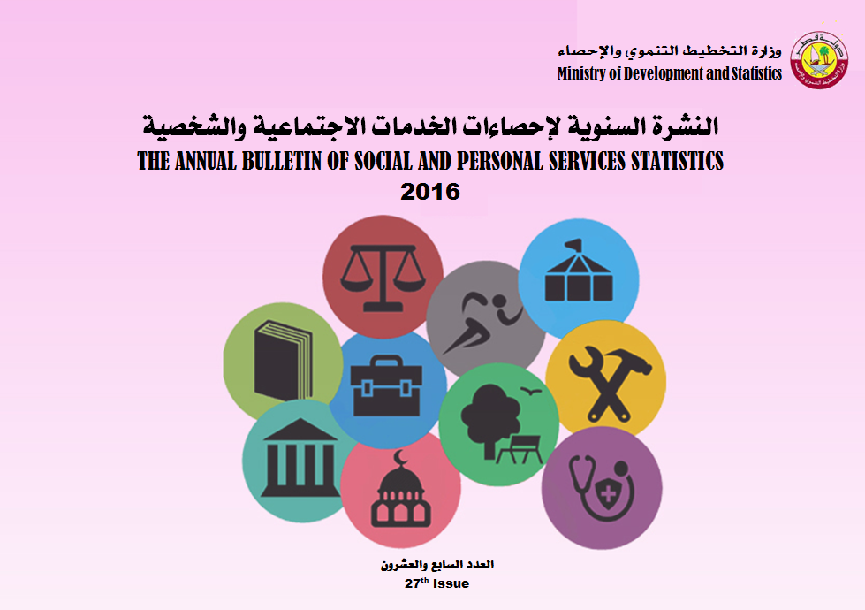

Frst
 State of Qatar Ministry of Development Planning and Statistics Economic Statistics and National Accounts Department |  | دولـــــــــــة قــطــــــــــر وزارة التخطيط التنموي والإحصاء إدارة الإحصاءات الاقتصادية و الحسابات الوطنية

 | النشرة السنوية لإحصاءات الخدمات الاجتماعية والشخصية The Annual Bulletin of Social and Personal Services Statistics 2016

العدد 27 27th Issue

Preface

Preface
Ministry of Development Planning & Statistics is pleased to present the annual bulletin of its series of bulletins within the framework of the Statistics Authority ambitious and balanced plan in providing and developing Economic Statistics.XXXXXXXXXXXXXXXXXXXXXXXXX |  | يسر وزارة التخطيط التنموي والإحصاء أن تقدم هذا العدد من النشرة السنوية ضمن سلسلة نشراتها التخصصية المختلفة، وذلك في إطار خطة الوزارة الطموحة والمتوازنة في توفير وتطوير الإحصاءات الإقتصادية.
The Ministry has the pleasure to express its gratitude to heads of corporations and companies for their cooperation and contribution in accomplishing this bulletin.XXX |  | كما يسر الوزارة أن تتقدم بالشكر الجزيل لمسؤولي المنشآت من مؤسسات وشركات لتعاونهم ومساهمتهم في إصدار هذه النشرة.
The Ministry welcomes any remarks and suggestions that could improve contents of this bulletin. |  | وترحب الوزارة بأية ملاحظات وإقتراحات من شأنها تحسين مضمون هذه النشرة.
And Allah grants success |  | والله ولي التوفيق،،،
 | Dr.Saleh Bin Mohammed Al-Nabit Minister of Development Planning and Statistics | د. صالح بن محمد النابت وزير التخطيط التنموي والإحصاء

13

 | أهم المؤشرات الإقتصادية حسب النشاط الإقتصادي الرئيسي
 | نشاط الخدمات الاجتماعية والشخصية (أقل من 10 مشتغلين)
 | الحد الثاني
 | MAIN ECONOMIC INDICATORS BY MAIN ECONOMIC ACTIVITY
 | SOCIAL & PERSONAL SERVICE STATISTICS (LESS THAN 10 EMPLOYEES)
 | Two Digits
Table No .(13) |  | 2016 |  |  |  |  |  |  | جدول رقم (13)
رمز النشاط Activity Code | Main Economic Activity | توزيعات القيمة المضافة الصافية ألف ريال قطري Distribution Of Net Value Added (QR. 000) |  | نصيب المشتغل من القيمة المضافة الاجمالية ريال قطري Value Added Per Worker (QR.) | إنتاجية المشتغل ريال قطري Productivity Of Employee (QR.) | نسبة المستلزمات الخدمية إلى قيمة الإنتاج (%) Percentage Of Intermediate Services To Output | نسبة المستلزمات السلعية إلى قيمة الإنتاج (%) Percentage Of Intermediate Goods To Output | متوسط الأجر السنوي 1 ريال قطري Average Annual Wage (1) (QR.) | النشاط الاقتصادى الرئيسي
 |  | فائض التشغيل Operating Surplus | تعويضات العاملين Compensat ion Of Employees
45 | wholesale and retail trade and repair of motor vehicles and motorcycles | 360701 | 167171 | 80376 | 123772 | 21.57 | 13.49 | 27315 | تجارة الجملة والتجزئة ،واصلاح المركبات ذات المحركات والدراجات النارية
85 | Education | 52690 | 50603 | 145373 | 212970 | 24.21 | 7.53 | 76555 | التعليم
86 | Human health activities | 137270 | 67796 | 304724 | 391034 | 16.89 | 5.18 | 104463 | الأنشطة في مجال صحة الإنسان
88 | Social work activies without accommodation | 0 | 0 | 0 | 0 | 0 | 0 | 0 | أنشطة العمل الأجتماعي ، دون الأقامة
90 | Creative, arts and entertainment activities | 776 | 1182 | 48950 | 105000 | 45.95 | 7.43 | 59100 | الأنشطة الإبداعية والفنون والترفيهيه
91 | Libraries, archives, museums and other cultural activities | 0 | 0 | 0 | 0 | 0 | 0 | 0 | أنشطة المكتبات و المحفوظات، والمتاحف والأنشطة الثقافية الأخرى
93 | Sports activities and amusement and recreation activities | 42612 | 31359 | 179696 | 246612 | 15.03 | 12.1 | 71760 | الأنشطة الرياضية والترفيه والتسلية
95 | Repair of computers and personal and household goods | 260622 | 36761 | 282998 | 330646 | 6.04 | 8.37 | 35690 | إصلاح أجهزة الحاسوب والسلع الشخصية والمنزلية
96 | Other personal service activities | 209387 | 207693 | 64066 | 103891 | 28.68 | 9.66 | 31326 | أنشطة الخدمات الشخصية الأخرى
 | Total | 1064059 | 562566 | 101556 | 147285 | 20.78 | 10.27 | 36185 | المجموع
(1) Includes Wages, Salaries, Payments in-kind & remuneration of board of directors. |  |  |  |  |  |  | (1) يشمل الأجور و الرواتب و المزايا العينية و مكافآت مجلس الإدارة.

